상품제안서
머레이 손목쿠션 무선충전마우스패드 | 상품코드: F23856

 |  |  |  |  |  |  | 02-412-0044 | www.easy1.co.kr
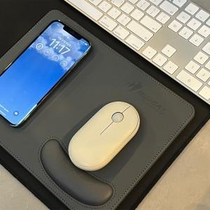 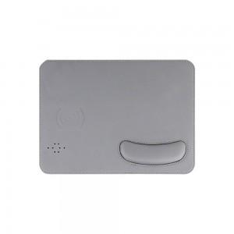 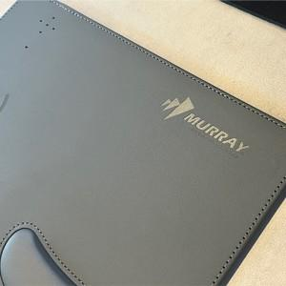

【상세/제작정보】

【인쇄/포장옵션】 | 실크 / 포장불가능

【공급단가】 | 수량 | 100~ | 300~ | 500~ | 1,000~ | 3,000~
*VAT별도 | 단가 | 16,330원 | 15,730원 | 15,120원 | 14,520원 | 14,150원

【상품 URL】 | http://www.easy1.co.kr/src/goods_detail.php?gdno=23856

